2023_07_data
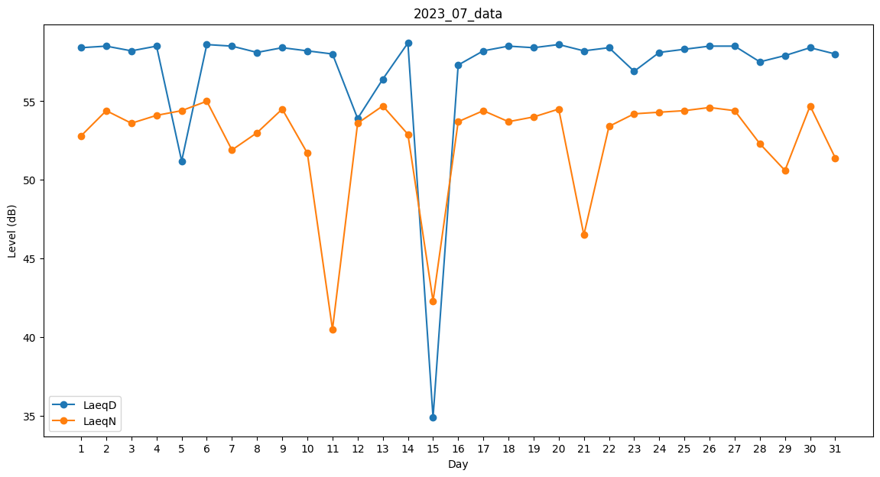
Day | LaeqD | LaeqN
1 | 58.4 | 52.8
2 | 58.5 | 54.4
3 | 58.2 | 53.6
4 | 58.5 | 54.1
5 | 51.2 | 54.4
6 | 58.6 | 55
7 | 58.5 | 51.9
8 | 58.1 | 53
9 | 58.4 | 54.5
10 | 58.2 | 51.7
11 | 58 | 40.5
12 | 53.9 | 53.6
13 | 56.4 | 54.7
14 | 58.7 | 52.9
15 | 34.9 | 42.3
16 | 57.3 | 53.7
17 | 58.2 | 54.4
18 | 58.5 | 53.7
19 | 58.4 | 54
20 | 58.6 | 54.5
21 | 58.2 | 46.5
22 | 58.4 | 53.4
23 | 56.9 | 54.2
24 | 58.1 | 54.3
25 | 58.3 | 54.4
26 | 58.5 | 54.6
27 | 58.5 | 54.4
28 | 57.5 | 52.3
29 | 57.9 | 50.6
30 | 58.4 | 54.7
31 | 58 | 51.4

